予習プリント
name
Work Sheet

動物の住みかや食べているものを調べて表を完成させよう。
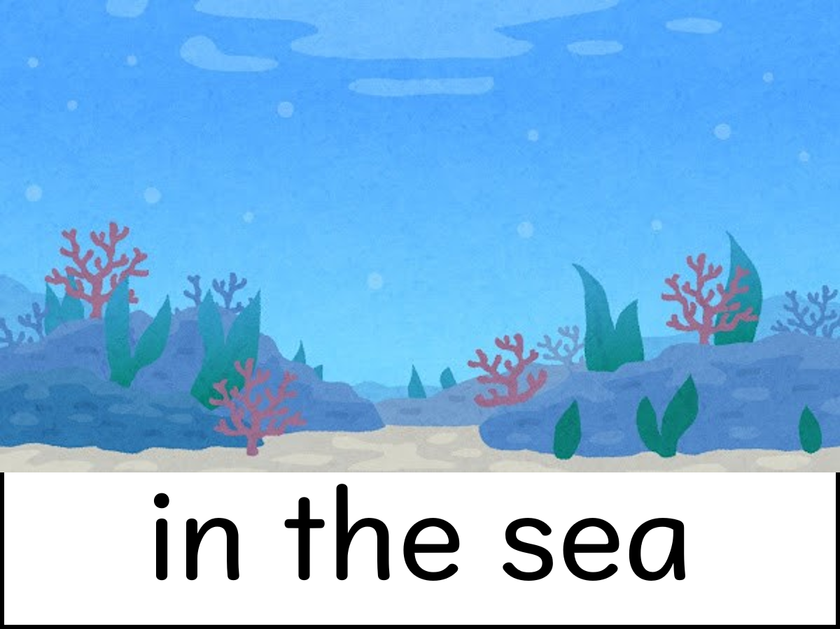 |  | 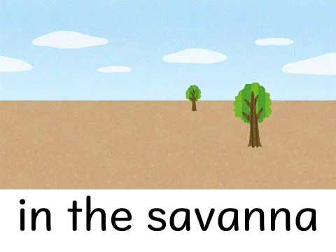 |  | 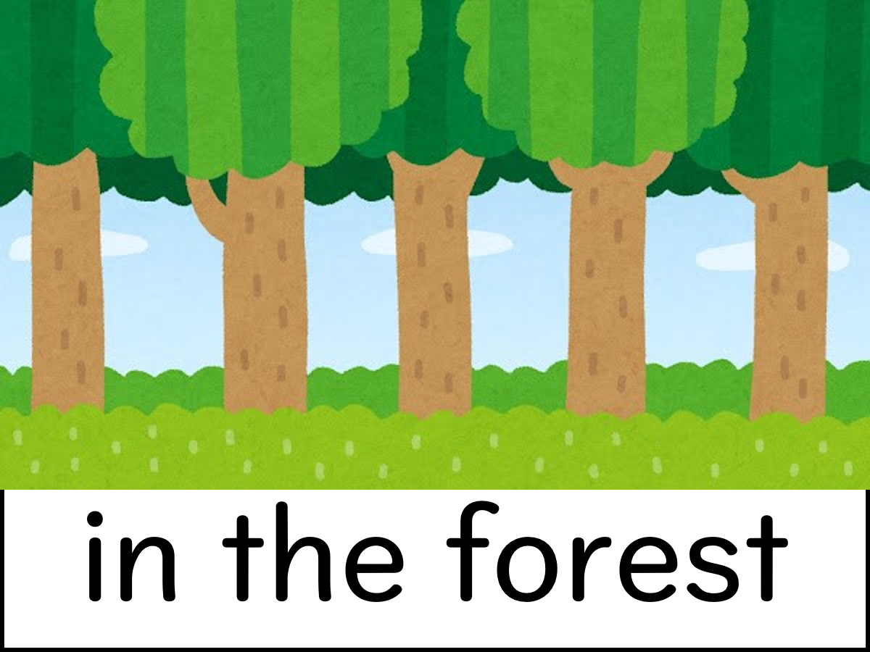 |  | 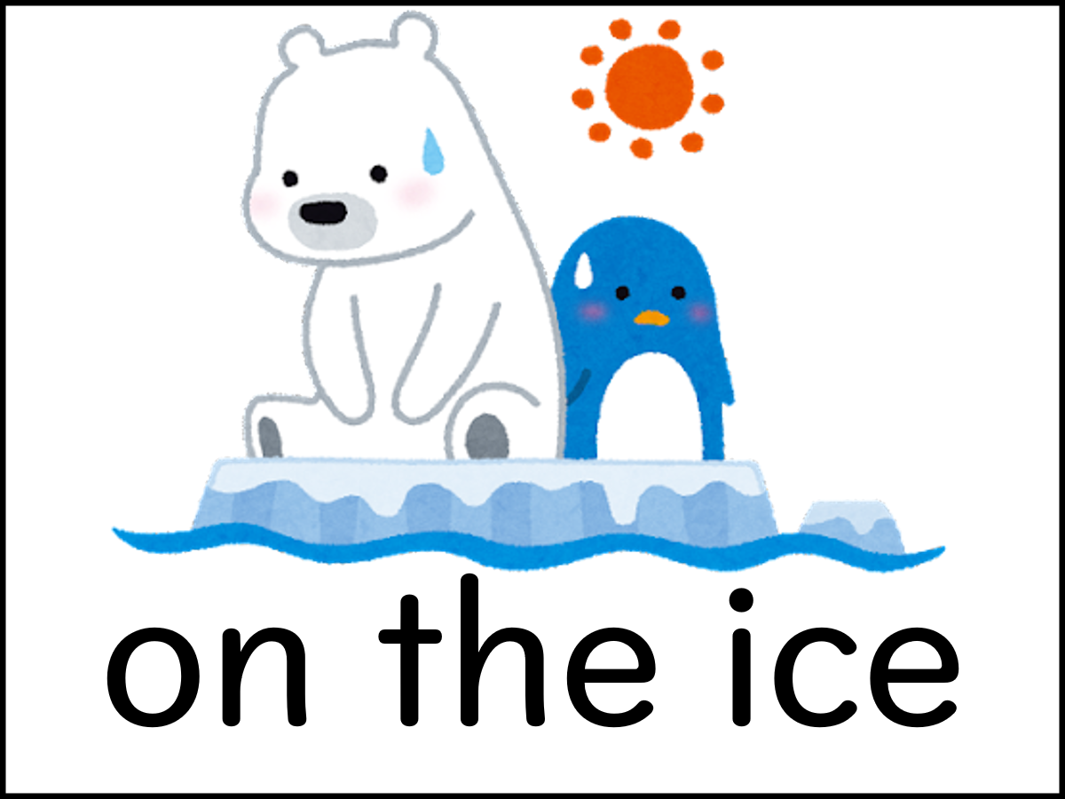
 | 海 |  | サバンナ |  | 森 |  | 氷の上

 eagle |  | 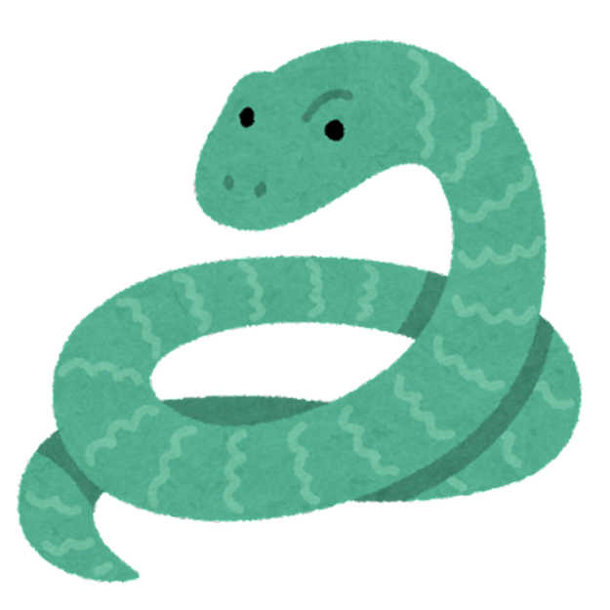 snake |  | 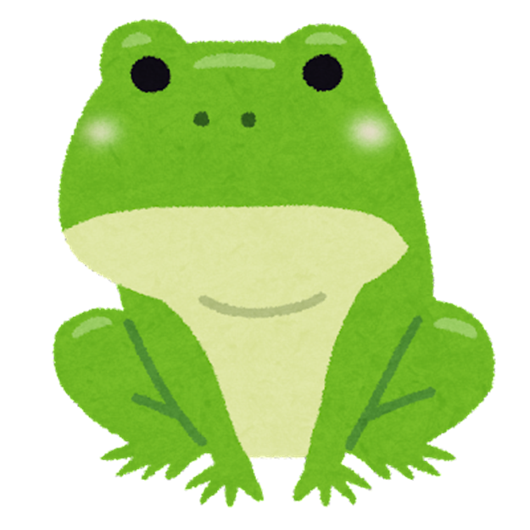 frog |  | spider
live 住みか in the forest |  | live 住みか |  | live 住みか |  | live 住みか
food 食べているもの snake rabbit bird |  | food 食べているもの |  | food 食べているもの |  | food 食べているもの

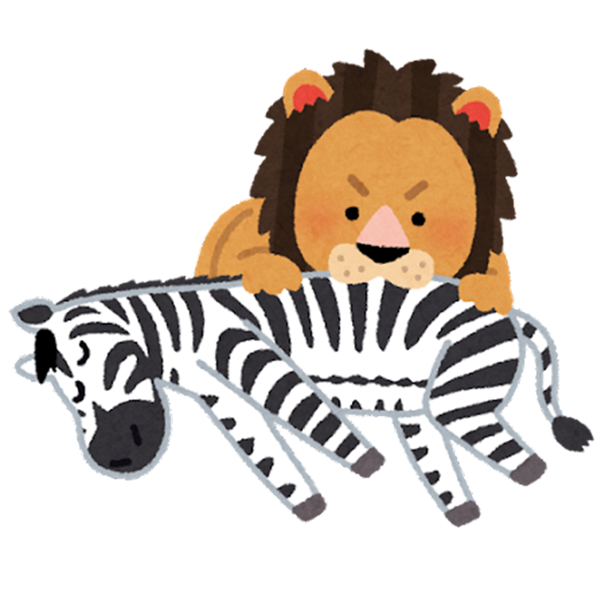
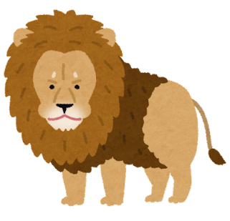 lion |  | zebra |  | 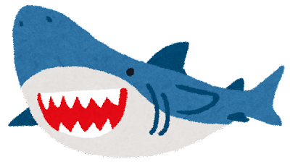 shark |  | penguin
live 住みか |  | live 住みか |  | live 住みか |  | live 住みか
food 食べているもの |  | food 食べているもの |  | food 食べているもの |  | food 食べているもの

調べて気づいたこと

絵カード
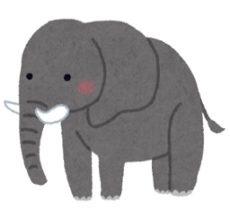 | 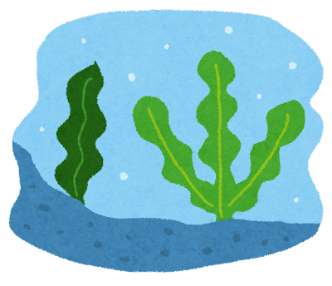 | 

elephants | seaweed | penguins | grass
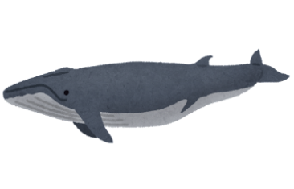
 |  |  | 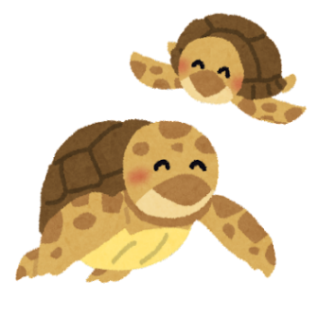

whales | dolphins | jellyfish | sea turtles

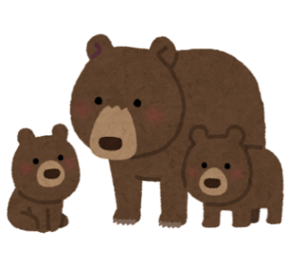 | 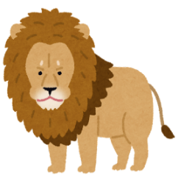 | 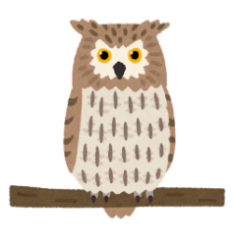

bears | lions | owls | frogs

フリー素材の画像を貼り付けてご使用ください。

polar bears | koalas | zebras | grasshoppers

tigers | gorillas | pandas | fish

rabbits | leaves | eagles | snakes

ワークシート
name
Work Sheet

 |  | ① | 生息地を○で囲もう。

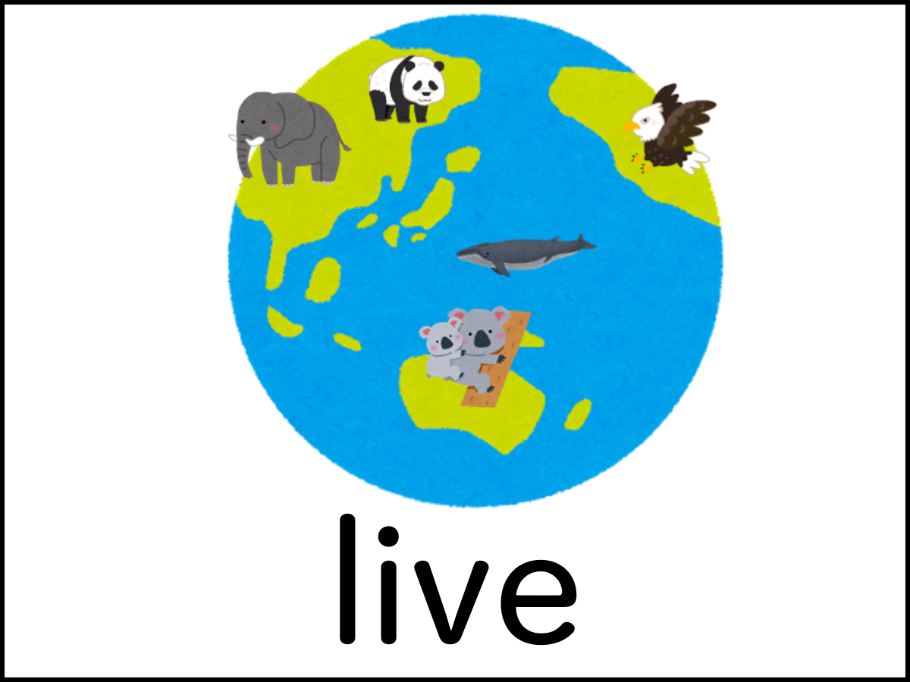

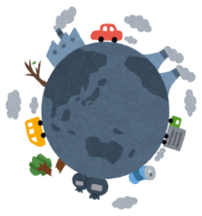
② | 食物連鎖

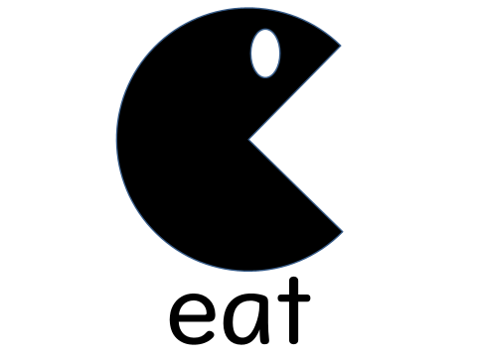

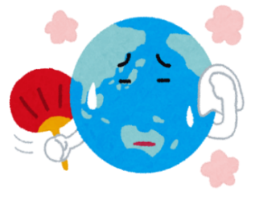

 |  |  |  | ③ | ほしがっているものを○で囲もう。

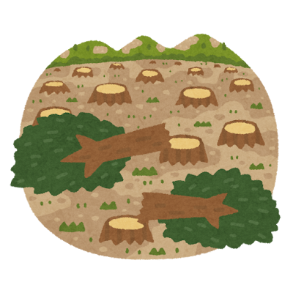

I will
④ | 環境や動物たちを守るために自分がこれからやろうと思うことを書こう。

 | ごみを減らす |  | reduce garbage
 | プラスチックを再生する |  | recycle plastics
 | 服を再利用する |  | reuse clothes
 | 節水する |  | save water
 | 節電する |  | save electricity
 | ごみを拾う |  | pick up garbage
 | ごみを分別する |  | sort garbage
 | ごみを持ち帰る |  | take garbage home
 | エコバッグを使う |  | use ecobags
 | 浜辺を掃除する |  | clean the beach

